画面layout
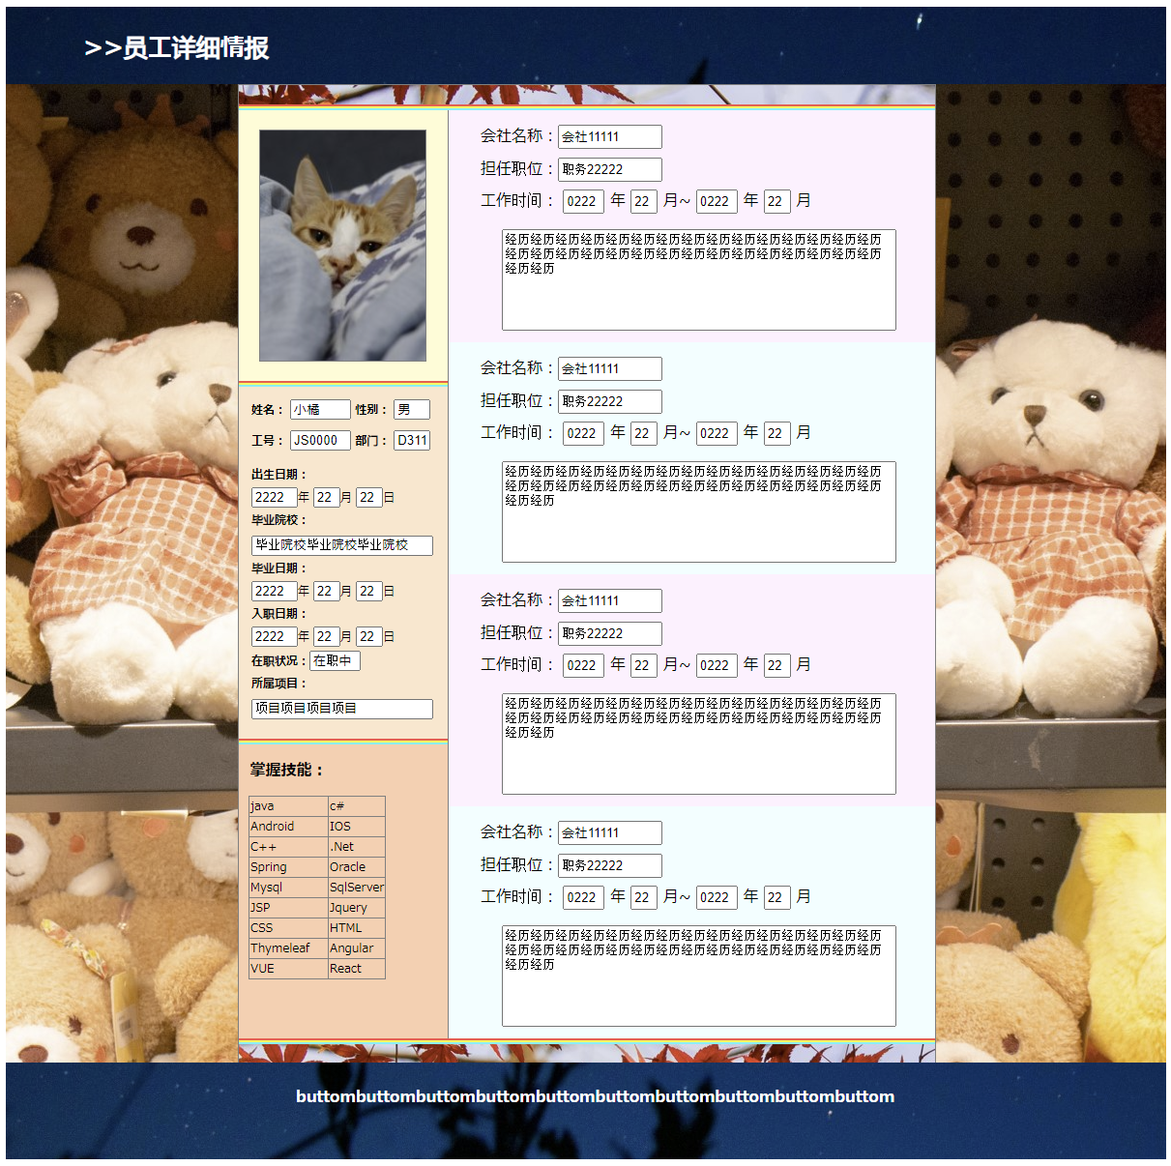
HYRON(D311)_考勤系统

画面名 | 员工详细情报画面 | 画面ID | Employeeinfo | 作成者 | 杨鉴 | 更新者

 | 1.画面设计

